Sheet1
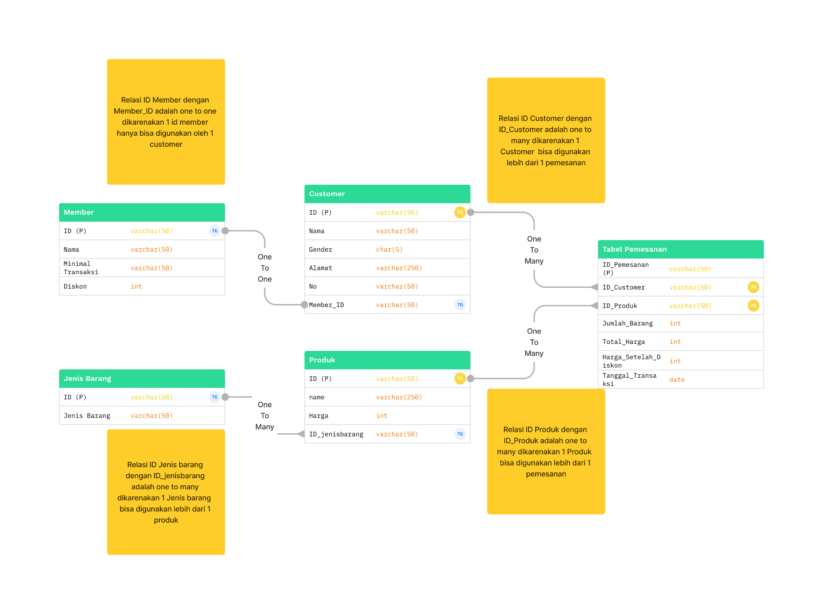
Tabel Jenis_barang |  |  | Tabel Produk
ID | Jenisbarang |  | ID | Nama | Harga | ID_Jenisbarang
B001 | Elektronik |  | 1 | Tv 24 inc | 3000000 | B001
B002 | Makanan |  | 2 | Roti | 10000 | B002
B003 | Minuman |  | 3 | Teh pucuk | 3000 | B003
B004 | Furniture |  | 4 | Meja 100cm | 1500000 | B004

Tabel Customer
ID | Nama | Gender | Alamat | nomer | member_id
C001 | Vieri | L | P. wahyu taman sarirogo | 62826664589 | K001
C002 | Aldi | L | Bumisuko indah 23 | 62826664779 | K002
C003 | Caca | P | Anggaswangi | 62854576966 | K003
C004 | Ersa | P | Ciputra | 62854571166 | K004

Tabel_Pemesanan
ID_Pemesanan | ID_Customer | ID_Produk | Jumlah_barang | Total_harga | Harga_Setelah_Diskon | Tanggal_transaksi
P001 | C001 | 2 | 2 | 20000 | 20000 | 2023-02-01
P002 | C001 | 1 | 1 | 3000000 | 3000000 | 2023-02-02
P003 | C002 | 1 | 1 | 3000000 | 2940000 | 2023-02-03
P004 | C003 | 3 | 10 | 30000 | 30000 | 2023-02-04
P005 | C004 | 4 | 10 | 15000000 | 13500000 | 2023-02-05

Normalisasi 1NF:
Setiap kolom memiliki nilai atomik (tidak ada nilai berulang atau kolom berisi beberapa nilai terpisah).
Normalisasi 2NF:
Tidak ada ketergantungan parsial, artinya tidak ada kolom yang bergantung hanya pada sebagian dari primary key.
Normalisasi 3NF:
Tidak ada ketergantungan transitif, artinya tidak ada kolom non-primary key yang bergantung pada kolom non-primary key lainnya.
Tabel Member
ID | Nama | Iuran | Diskon
K001 | Belum_member | 0 | 0
K002 | Silver | 50000 | 2%
K003 | Gold | 100000 | 5%
K004 | Platinum | 250000 | 10%

